Sheet1
北川町 赤谷山市有林 等高線資料
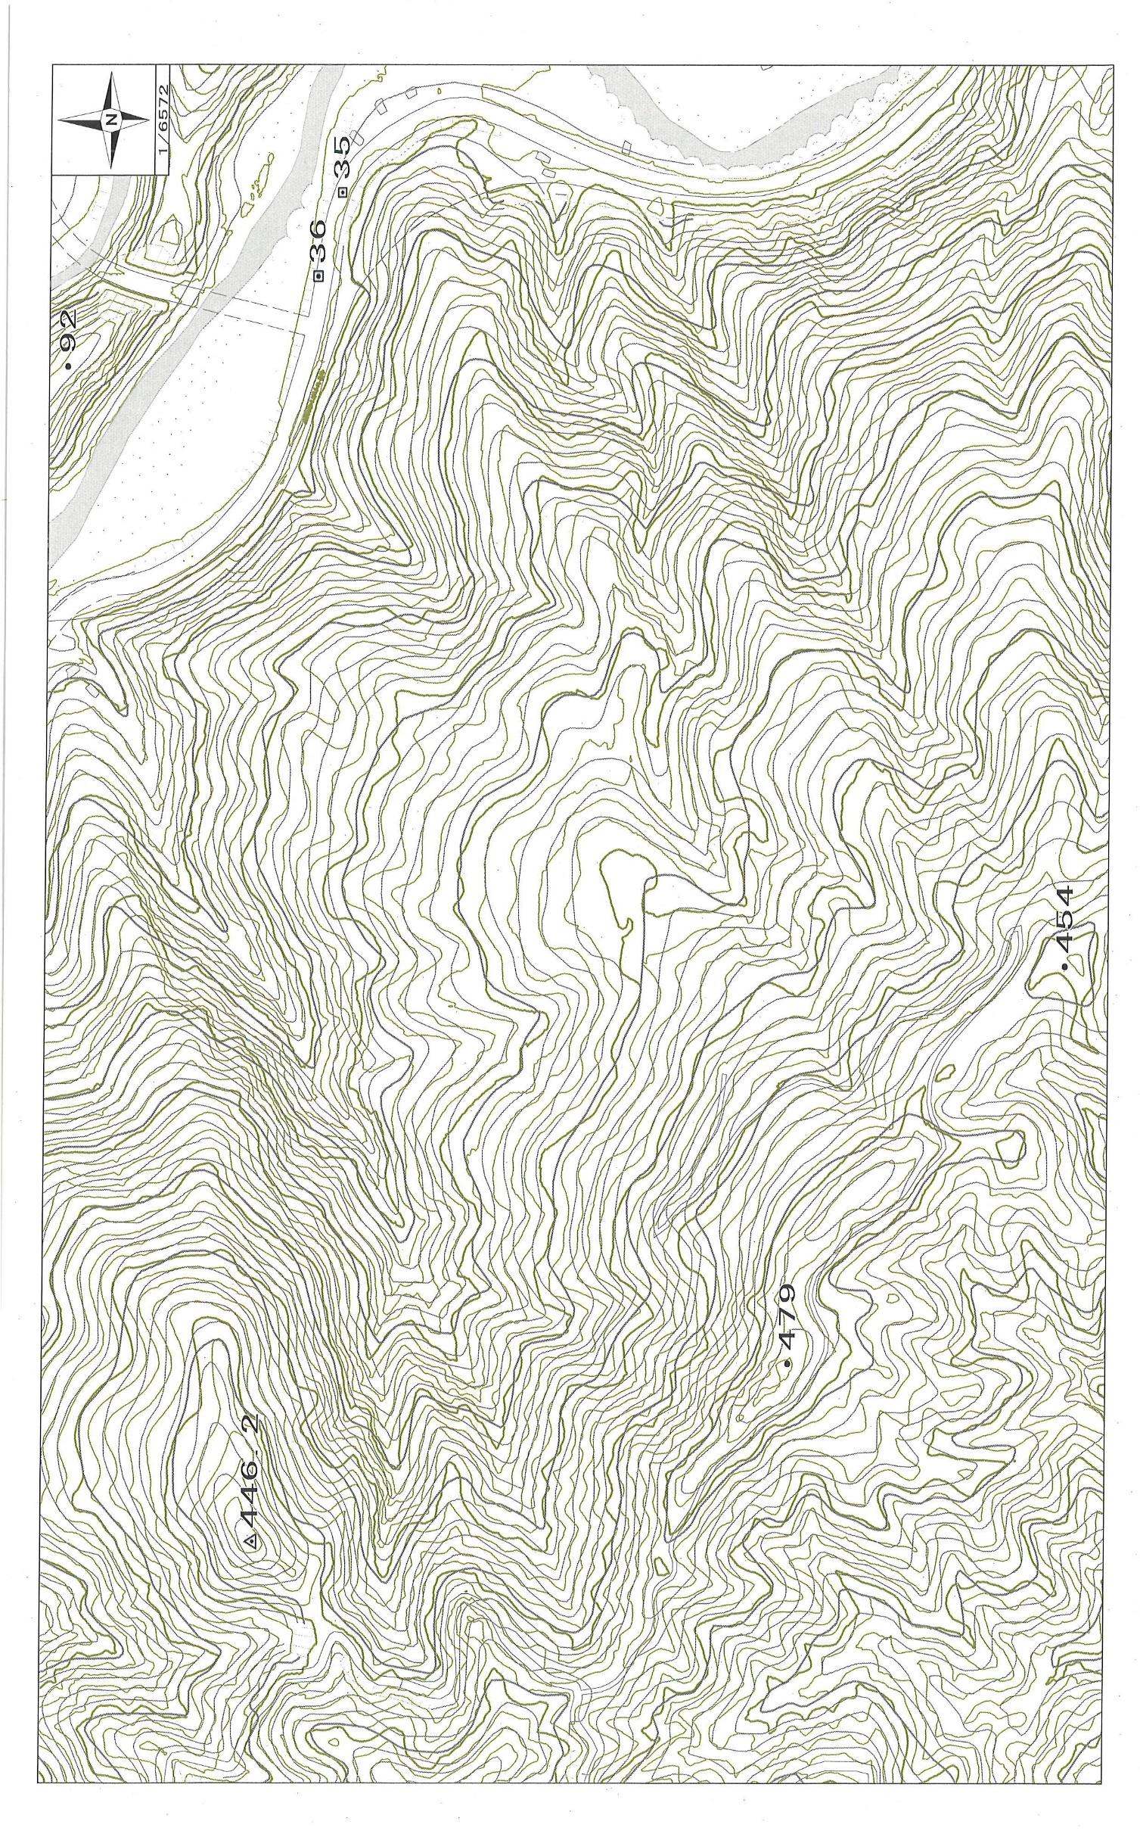
100ｍ
150ｍ
200ｍ
250ｍ
300ｍ
350ｍ
400ｍ
450ｍ
50ｍ

赤谷山市有林

